对账发票申请-0410
万荣盛对账单-Recall
客户 | 下单时间 | 客户联系人 | 单据编号 | 客户PO号 | 睿颢合同号 | 客户款号 | 使用于 | 品名 | 数量(片） | 单价(RMB) | 金额(RMB) | 备注1 | 备注2
万荣盛 DELUXE CASTLE INTERNATIONAL LTD | 2026-03-02 | rea | S26030208 | 25083 | RWRSZH047 东莞市桥头睿和装饰品经营部(个体工商户) | 8249/760/820/04 |  | 9标RFID吊牌45*61mm ZHHTR25003 | 7550 | 0.52 | 3926 | 洛非尔
 |  |  |  |  |  | 8249/760/820/06 |  | 9标RFID吊牌45*61mm ZHHTR25003 | 6050 | 0.52 | 3146 | 洛非尔
 |  |  |  |  |  | 8249/760/820 |  | HEMP18cm两股加蜡麻绳 ZHLOP26004 | 13600 | 0.1 | 1360 | yida
TOTAL1 |  |  |  |  |  |  |  |  | 27200 |  | 8432

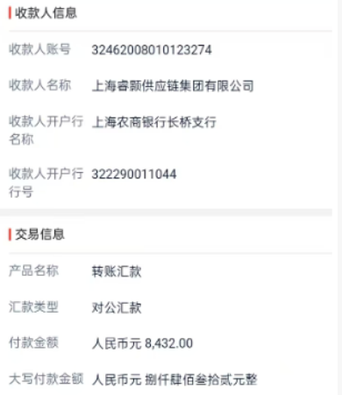
发票通知单
编号 （发票张数） | 申请日期 | 客户 | 开票抬头 （请填写全名） | 货物或应 税劳名称（比如吊粒，吊牌等，大致写一下就可以） | 规格型号 （如果不需要注明的请写“无”） | 单位 | 数量 | 金额 （一张发票的总金额） | 备注
1 |  | 万荣盛 | 福建安溪尚卿华星工艺品有限公司 | 贴纸 | 无 | pcs | 27200 | ￥8,432.00

